記入例
①施設類型 |  |  |  | ②市町村 |  |  |  |  | ③所在エリア

④法人区分 |  | 法人名称 |  |  | 施設名称
 |  | 〇〇会 |  |  | 〇〇保育園

定員数（人） | 保育実施年齢 |  | 開園時間 |  |  |  |  | 一時保育 |  | 休日保育
90 | 生後8週～5歳児 |  |  | ： | ～ | ：

※保育士有資格者の人数（正職員〇名、常勤(臨時)〇名、パート非常勤〇名等の雇用形態別)をご記入ください。センターで左図のとおりにグラフ化し、掲載します。
在籍職員種別 |  |  | 保育士雇用形態別割合（％）
園長、副園長、主任保育士、副主任保育士、保育教諭、保育士、看護師、事務員、栄養士、調理員、用務員、運転手 |  |  | 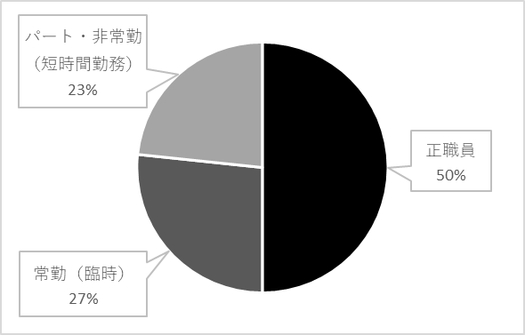 （例）

←4週単位、１か月単位、その他を選択した場合に詳細を記入。または、土曜勤務に係る代休の有無等を記入してください。
⑤週休体制 | 週休備考 |  | 年間休日数 |  |  |  |  | 年次有給休暇（付与日数/年）
 |  |  | 120日 |  |  |  |  | 20日

週勤務日数（平均） |  |  | 時間外勤務（月平均時間）
5～6日 |  |  | おおよそ |  |  |  | 1.5 |  |  | 時間程

ほか、休暇・休業・法定外休暇、処遇改善の取組み等
【例】 夏季休暇（年5日）、病気休暇、生理休暇、子の看護休暇、介護休暇、産前・産後休業、育児休業、年末年始休暇、慶弔休暇(結婚や忌引きなど)、永年勤続休暇、誕生日休暇、リフレッシュ休暇(〇日/年) ・勤務時間内に職員が交代で行事の準備時間や事務時間を確保し、持ち帰りの仕事や不用意な時間外勤務は行っていない。 ・事前に個人の勤務希望を確認した上で、次月の勤務を決めている。年次有給休暇は特別な事情がない限り、希望のとおり取得。積極的な有給消化を実施できるように職員体制を整えている。（家庭の事情や体調不良に限らず、旅行等のリフレッシュに使用している）

⑨人材育成計画の策定 |  | 指導担当の配置など
 |  | 【例】 所属するクラスのリーダーが兼任、主任保育士が担当、専任職員を配置、など

研修等について |  |  |  | 【園舎写真】 ※園舎正面など、人物が写っていない写真を1枚、データでご提出ください。
園内研修を3か月に1回程、勤務時間範囲内で実施しています。また、保育士の経験年数に応じたキャリアアップ研修、日本保育協会や私立保育連盟の研修、全国保育士会のセミナー等に保育士を随時派遣しています。

ホームページURL ※ご記入いただいたURLを基に、センターでQRコードを作成し、掲載します。

